상품제안서
톡톡리빙세트1호 | 상품코드: S11442

 |  |  |  |  |  | 02-713-8555 | www.synergygift.co.kr
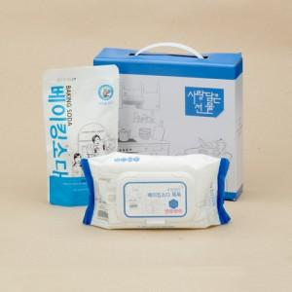

【상세/제작정보】 | 100개 이상 주문시 스티커인쇄 부착 가능합니다. 택배비별도(1박스 20개입)

【인쇄/포장옵션】 | 스티커 / 포장불가능

【공급단가】 | 수량 | 100~ | 500~ | 1,000~ | 3,000~
*VAT별도 | 단가 | 3,780원 | 3,640원 | 3,500원 | 3,360원

【상품 URL】 | https://www.synergygift.co.kr:443/src/goods_detail.php?gdno=5009

